상품제안서
소마플러스 화이트 USB메모리 | 상품코드: F15544

 |  |  |  |  |  |  | 02-412-0044 | www.easy1.co.kr
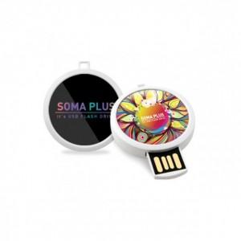

【상세/제작정보】

【인쇄/포장옵션】 | 풀칼라 / 포장지포장

【공급단가】 | 수량 | 50~ | 100~ | 500~ | 1,000~ | 2,000~
*VAT별도 | 8G | 7,800원 | 7,670원 | 7,470원 | 7,340원 | 7,150원
 | 16G | 10,200원 | 10,030원 | 9,770원 | 9,600원 | 9,350원
 | 32G | 12,600원 | 12,390원 | 12,070원 | 11,860원 | 11,550원
 | 64G | 16,200원 | 15,930원 | 15,520원 | 15,250원 | 14,850원

【상품 URL】 | https://dev.easy1.co.kr:443/src/goods_detail.php?gdno=15544

